ตัวอย่างที่ 3 ข้อสอบ Hotel
Project Name : | Hotel Telephone System |  |  |  |  |  | Pass | 1
Create By : |  |  |  |  |  |  | Fail | 0
URL : |  |  |  |  |  |  | Execute | 1
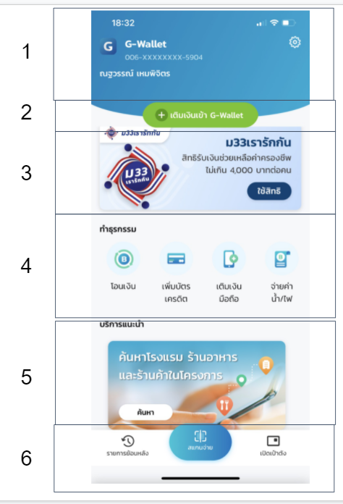
 |  |  |  |  |  |  | Total | 37
Test Case ID | Function | Sub Function | P/N | Data Test | Test Step | Expected Task List Details | Status | Date | Remark

1 | Hotel Telephone System | Default Function | P |  |  | ระบบ Hotel Telephone ประกอบด้วย 3 Function ดังนี้ 1. เบอร์ห้องภายในโรงแรม 2. โทรออกเบอร์ภายนอก 3. บริการเสริมของโรงแรม | Pass | 01/01/2024
2 | เบอร์ห้องภายในโรงแรม | ตรวจสอบการโทรเบอร์ภายใน ห้อง 201-500 | P | เบอร์ภายใน: 201 เบอร์ภายใน: 412 เบอร์ภายใน: 500 | 1. ยกหูโทรศัพท์ 2. กดเบอร์ภายใน | ระบบสามารถต่อสายไปยังห้องที่ต้องการได้
3 | เบอร์ห้องภายในโรงแรม | ตรวจสอบการโทรเบอร์ที่นอกเหนือจากระบบกำหนด | N | เบอร์โทรศัพท์: 2 เบอร์โทรศัพท์: 20 เบอร์โทรศัพท์: 509 | 1. ยกหูโทรศัพท์ 2. กดเบอร์ | ระบบมีข้อความเสียงเเจ้งเตือนว่า "ไม่พบหมายเลขที่ท่านเรียก กรุณากดหมายเลขใหม่อีกครั้ง หรือกด 0 เพื่อติดต่อ Operator "
4 | โทรออกเบอร์ภายนอก | โทรออกเบอร์ภายนอก โดยการกด 9 ก่อน | P | กดเบอร์: 9 กดเบอร์โทรศัพท์: 0993458421 | 1. ยกหูโทรศัพท์ 2. กดเบอร์ 9 3. กดเบอร์โทรศัพท์ | สามารถต่อสายไปยังเบอร์ภายนอกได้
5 | โทรออกเบอร์ภายนอก | โทรออกเบอร์ภายนอก โดยการไม่กดหมายเลข 9 ก่อน | N | กดเบอร์โทรศัพท์: 0993458421 | 1. ยกหูโทรศัพท์ 2. กดเบอร์โทรศัพท์ | ระบบมีข้อความเสียงเเจ้งเตือนว่า "ไม่พบหมายเลขที่ท่านเรียก กรุณากดหมายเลขใหม่อีกครั้ง หรือกด 0 เพื่อติดต่อ Operator "
6 | บริการเสริมของโรงแรม | ตรวจสอบกด 0 เพื่อติดต่อ Operator | P | หมายเลขภายใน: 0 | 1. ยกหูโทรศัพท์ 2. กดหมายเลขภายใน | ระบบทำการต่อสายไปยัง Operator
7 | บริการเสริมของโรงแรม | ตรวจสอบกด 7 เพื่อติดต่อ Room Service | P | หมายเลขภายใน: 7 | 1. ยกหูโทรศัพท์ 2. กดหมายเลขภายใน | ระบบทำการต่อสายไปยัง Room Service
8 | บริการเสริมของโรงแรม | ตรวจสอบกด 8 เพื่อติดต่อ Reception | P | หมายเลขภายใน: 8 | 1. ยกหูโทรศัพท์ 2. กดหมายเลขภายใน | ระบบทำการต่อสายไปยัง Reception
9 | บริการเสริมของโรงแรม | ตรวจสอบกรณีที่ติดต่อ Hotel Service แล้วสายเต็ม | N | หมายเลขภายใน: 8 | 1. ยกหูโทรศัพท์ 2. กดหมายเลขภายใน | ระบบมีข้อความเสียงเเจ้งเตือนว่า "คู่สายไม่ว่าง กรุณารอสักครู่ หรือกดหมายเลขอื่น ที่ท่านต้องการ"

ตัวอย่างเพิ่มเติม หน้าระบุ Pin
Project Name : เป๋าตัง |  |  |  |  |  |  | Pass | 5
Created By : |  |  |  |  |  |  | Fail | 4
URL : |  |  |  |  |  |  | Total | 9

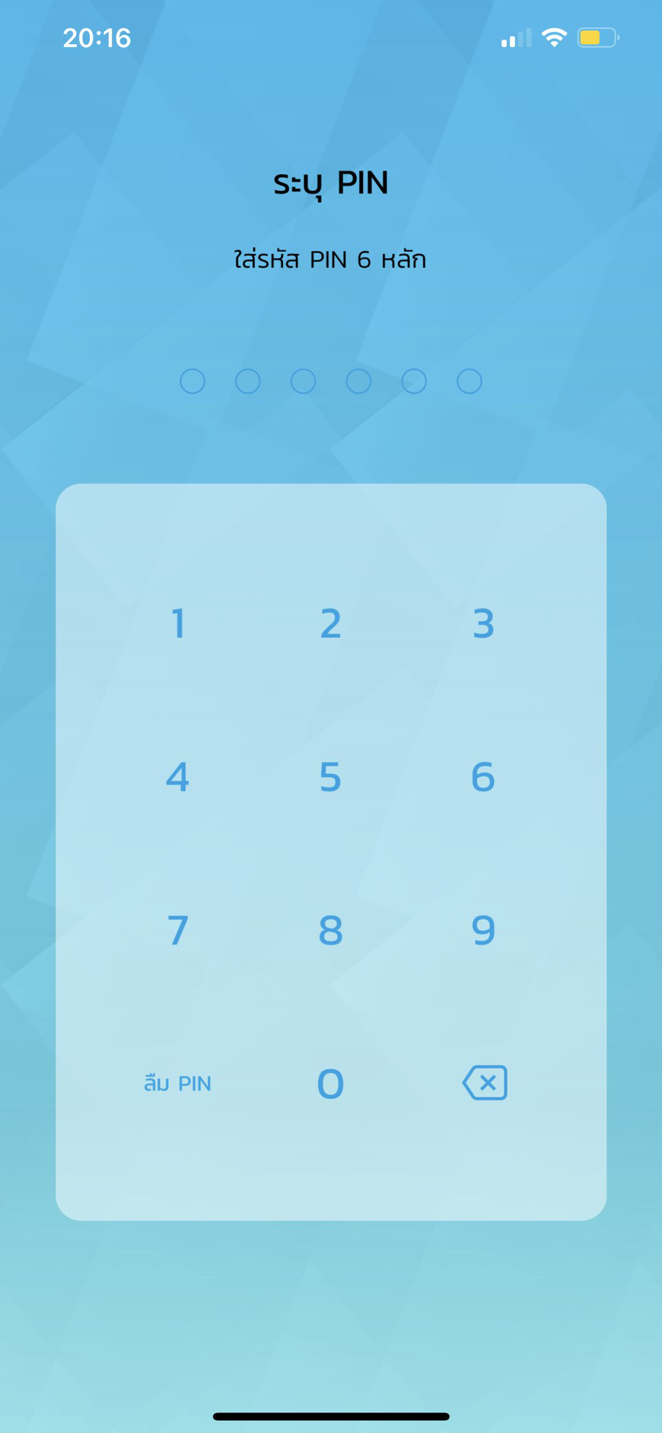
No | Function | Sub Function | P/N | Data Test | Test Step | Expected Details | Status | Date | Remark

1 | ระบุ PIN | Default Data, Default page | P |  | 1. กดปุ่ม application เป๋าตัง | เมื่อทำการกดปุ่ม app เป๋าตัง ระบบจะเข้าสู่หน้าจอ "ระบุ Pin" โดยมีรายละเอียดดังนี้ 1. แสดงข้อความ "ระบุ PIN พร้อมระบุ Pin 6หลัก" 2. แสดงเเป้นตัวเลข 10 ตัว 3. แสดงปุ่ม "ลืม PIN" 4. แสดงปุ่ม "ลบ" | Fail
2 | ระบุ PIN | ระบุ PIN ที่มีการลงทะเบียนไว้ | P | PIN : 123456 (ที่มีการลงเบียนไว้) | 1. กดปุ่ม application เป๋าตัง 2. ระบุ PIN 6หลัก | เมื่อทำการระบุ PIN 6 หลัก ระบบจะเข้าสู่หน้าจอ "เป๋าตัง" | Fail
3 | ระบุ PIN | ระบุ PIN ที่ไม่มีการลงทะเบียนไว้ | N | PIN : 555555 | 1. กดปุ่ม application เป๋าตัง 2. ระบุ PIN 6หลัก | เมื่อทำการระบุ PIN 6 หลัก ที่ไม่มีการลงทะเบียนไว้ ระบบจะแสดงข้อความแจ้งเตือนว่า "คุณระบุPIN ไม่ถูกต้อง กรุณาระบุอีกครั้ง" | Fail
4 | ระบุ PIN | ระบุ PIN ที่ไม่มีการลงทะเบียนไว้ (ระบุPIN เกินที่กำหนด) | N | PIN1 : 5555555 PIN2 : 5554455 PIN3 : 5555655 (ที่ไม่มีการลงเบียนไว้) | 1. กดปุ่ม application เป๋าตัง 2. ระบุ PIN 6หลัก (จำนวน 3 ครั้ง) | เมื่อทำการระบุ PIN 6 หลัก ที่ไม่มีการลงทะเบียนไว้ เกินที่ระบบกำหนดไว้ (3ครั้ง) ระบบจะแสดงข้อความเเจ้งเตือนว่า "คุณทำการกรอกผิดเกิน 3 ครั้ง กรุณาติดต่อ ธนาคารที่ลงทะเบียนไว้" | Pass
5 | ลืม PIN | กดปุ่ม "ลืม PIN" | P |  | 1. กดปุ่ม application เป๋าตัง 2. กดปุ่ม "ลืมPIN" | เมื่อทำการกดปุ่ม "ลืม PIN" ระบบจะเข้าสู่หน้าจอให้ระบุเบอร์โทรศัพท์เพื่อยืนยันตัวต้น โดยมีรายละเอียดดังนี้ 1. แสดงช่องให้ระบุหมายเลขโทรศัพท์ 2. แสดงปุ่ม กดส่ง OTP 3. แสดงช่องระบุหมายเลข OTP | Pass
6 | ลืม PIN | กดปุ่ม "ลืม PIN" (การยืนยันตัวตน) |  | 1. ระบุหมายเลขโทรศัพท์ : XXXXXXXXXX 2. ระบุ OTP ที่ได้รับจากระบบ : XXXXXX | 1. กดปุ่ม application เป๋าตัง 2. กดปุ่ม "ลืมPIN" 3. ระบุหมายเลขโทรศัพท์ 4. กดปุ่มส่ง OTP 5. ระบุหมายเลข OTP ที่ได้รับจากระบบ | เมื่อทำการระบุหมายเลขโทรศัพท์ และระบุหมายเลข OTP ที่ได้รับจากระบบอย่างถูกต้อง ระบบจะเข้าสู่หน้าจอ "ระบุ PIN ใหม่" | Fail
7 | ลืม PIN | การยืนยันตัวตน (กรอกหมายเลขโทรศัพท์ไม่ถูกต้อง) |  | 1.ระบุระบุหมายเลขโทรศัพท์ : XXXXXXXXXX | 1. กดปุ่ม application เป๋าตัง 2. กดปุ่ม "ลืมPIN" 3. ระบุหมายเลขโทรศัพท์ 4. กดปุ่มส่ง OTP | เมื่อทำการระบุหมายเลขโทรศัพท์ แต่ระบุหมายเลขไม่ถูกต้อง ระบบจะแสดงข้อความแจ้งเตือนว่า "คุณระบุหมายเลขโทรศัพท์ ไม่ถูกต้อง กรุณาระบุอีกครั้ง" | Pass
8 | ลืม PIN | การยืนยันตัวตน (กรอกOTPไม่ถูกต้อง) |  | 1. ระบุหมายเลขโทรศัพท์ : XXXXXXXXXX 2. ระบุ OTP ที่ได้รับจากระบบ : XXXXXX | 1. กดปุ่ม application เป๋าตัง 2. กดปุ่ม "ลืมPIN" 3. ระบุหมายเลขโทรศัพท์ 4. กดปุ่มส่ง OTP 5. ระบุหมายเลข OTP ที่ได้รับจากระบบ | เมื่อทำการระบุหมายเลขโทรศัพท์ และระบุหมายเลข OTP ที่ได้รับจากระบบ แต่ระบุ OTP ไม่ถูกต้อง ระบบจะแสดงข้อความแจ้งเตือนว่า "รหัส OTP ไม่ถูกต้อง" จะต้องทำการส่งรหัส OTP ใหม่ หรือกรอก OTP อีกครั้ง | Pass
9 | ระบุ PIN | กดปุ่ม "ลบ" |  |  | 1. กดปุ่ม application เป๋าตัง 2. ระบุ PIN 3. กดปุ่มลบตัวเลข | เมื่อทำการกดปุ่มลบตัวเลข ตัวเลขที่กรอกไว้ก่อนหน้า จะหาย ไปและทำการกรอกตัวเลขใหม่ได้ | Pass

